Solicitud gráfica
 | Área: | Matemáticas |  |  | Fecha:
 | Grado: | 9 |  |  | 2015-12-10
 | Título del tema: | La función cuadratica |  |  | ¿Cuaderno de estudio o recurso? | Cuaderno de Estudio
 | Editor: | Cristhian Bello Rivera

 | Código guión o recurso: | MA_09_06_CO | ← Para determinar este código, visite la hoja de Ayuda
 |  |  |  |  | ESPECIFICACIÓN DE ARCHIVOS A ENTREGAR
Núm. | Archivo Shutterstock o ruta en web | Imagen para: | Tipo | Formato | Nombre imagen SMALL | Tamaño imagen SMALL | Nombre imagen ZOOM | Tamaño imagen ZOOM | Descripción | Observaciones
IMG01 | 137729087 | Cuaderno de Estudio | Fotografía | Vertical | MA_09_06_CO_IMG01_small | 526 x 370 px | MA_09_06_CO_IMG01_zoom | 800 x 600 px |  | Arcoiris
IMG02 | Ver descripcion | Cuaderno de Estudio | Ilustración | Vertical | MA_09_06_CO_IMG02_small | 526 x 370 px | MA_09_06_CO_IMG02_zoom | 800 x 600 px |  | Gráfica de la función f(x) = x^2; se deben resaltar los puntos que se muestran en la grafica (0,0), (1,1), (-1,1), (2,4), (-2,4), (3,9) y (-3,9)
IMG03 | Ver descripcion | Cuaderno de Estudio | Ilustración | Vertical | MA_09_06_CO_IMG03_small | 526 x 370 px | MA_09_06_CO_IMG03_zoom | 800 x 600 px |  | Grafica de la función f(x) = x2 + 2x ; con los puntos (0,0),(1,3), (-1,1), (2,8), (-2,0)y (-3,3)
IMG04 | 218553973 | Cuaderno de Estudio | Fotografía | Vertical | MA_09_06_CO_IMG04_small | 526 x 370 px | MA_09_06_CO_IMG04_zoom | 800 x 600 px |  | Puente con bases parabolicas
IMG05 | Ver descripcion | Cuaderno de Estudio | Ilustración | Vertical | MA_09_06_CO_IMG05_small | 526 x 370 px | MA_09_06_CO_IMG05_zoom | 800 x 600 px | 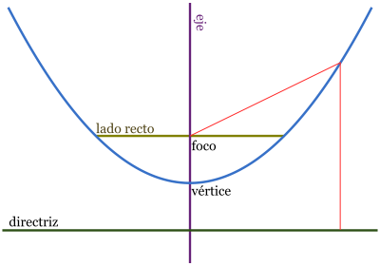 | Partes de la parabola, foco, directriz, eje de simetria y vertice
IMG06 | Ver descripcion | Cuaderno de Estudio | Ilustración | Vertical | MA_09_06_CO_IMG06_small | 526 x 370 px | MA_09_06_CO_IMG06_zoom | 800 x 600 px | 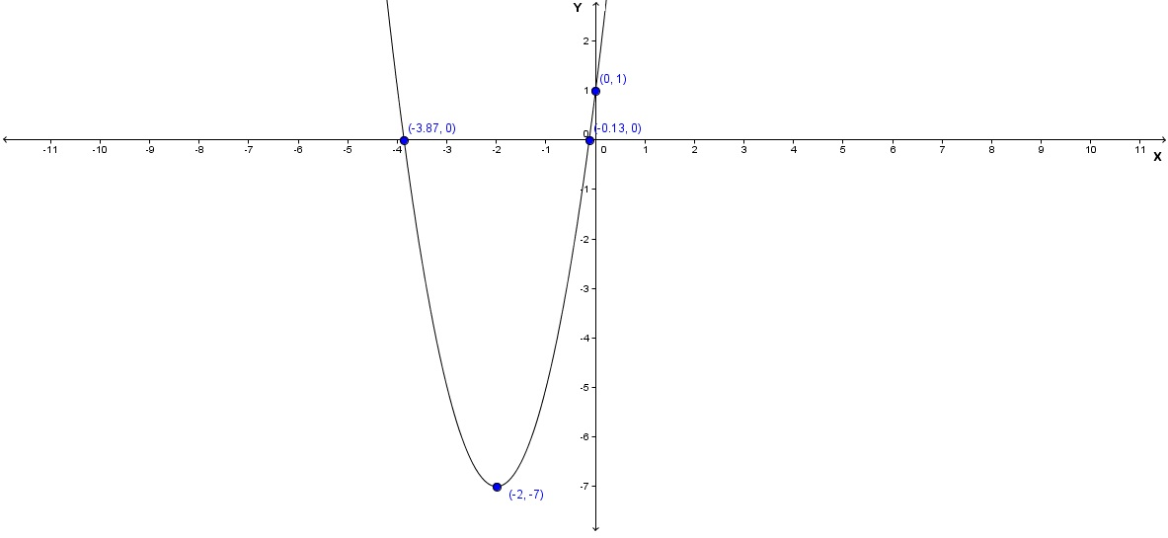 | Grafica de la parábola y = 2x^2 + 8x + 1; con los puntos que se señalan en la imagen.
IMG07 | Ver descripcion | Cuaderno de Estudio | Ilustración | Horizontal | MA_09_06_CO_IMG07_small | 526 x 370 px | MA_09_06_CO_IMG07_zoom | 800 x 600 px |  | la gráfica de y = 3x^2 ; con el punto del vertice
IMG08 | Ver descripcion | Cuaderno de Estudio | Ilustración | Horizontal | MA_09_06_CO_IMG08_small | 526 x 370 px | MA_09_06_CO_IMG08_zoom | 800 x 600 px | 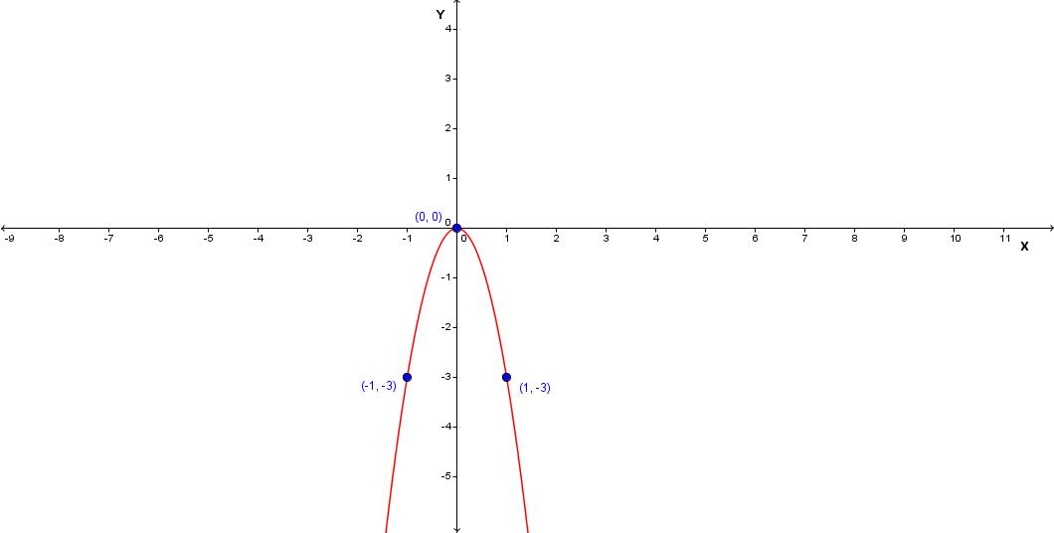 | la gráfica de la función y = -3x^2; con el punto del vertice
IMG09 | Ver descripcion | Cuaderno de Estudio | Ilustración | Horizontal | MA_09_06_CO_IMG09_small | 526 x 370 px | MA_09_06_CO_IMG09_zoom | 800 x 600 px | 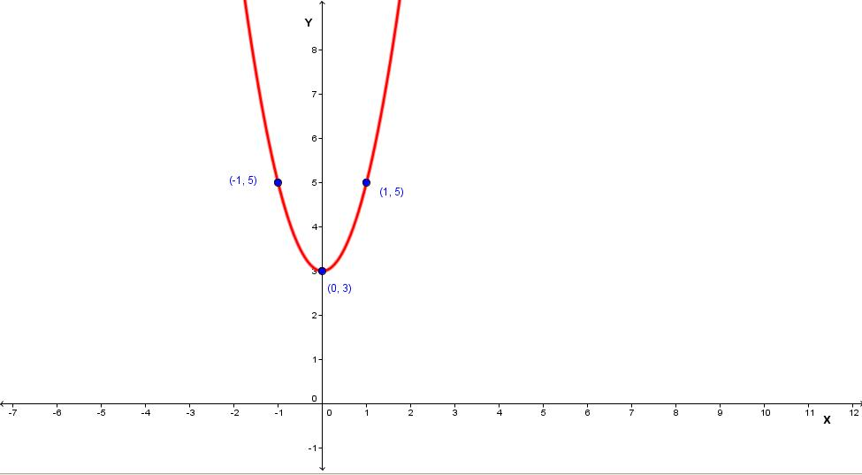 | la función y = 2x^2 + 3, resaltar el vértice (0, 3)
IMG10 | Ver descripcion | Cuaderno de Estudio | Ilustración | Horizontal | MA_09_06_CO_IMG10_small | 526 x 370 px | MA_09_06_CO_IMG10_zoom | 800 x 600 px |  | la función y = -2x^2 + 1, resaltar el vértice (0, 1)
IMG11 | Ver descripcion | Cuaderno de Estudio | Ilustración | Vertical | MA_09_06_CO_IMG11_small | 526 x 370 px | MA_09_06_CO_IMG11_zoom | 800 x 600 px |  | Grafica de y = 4x^2 + 2x; en un recuadro de la imagen escrbir la formula que aparece. No olviar resaltar el vertice
IMG12 | Ver descripcion | Cuaderno de Estudio | Ilustración | Horizontal | MA_09_06_CO_IMG12_small | 526 x 370 px | MA_09_06_CO_IMG12_zoom | 800 x 600 px | 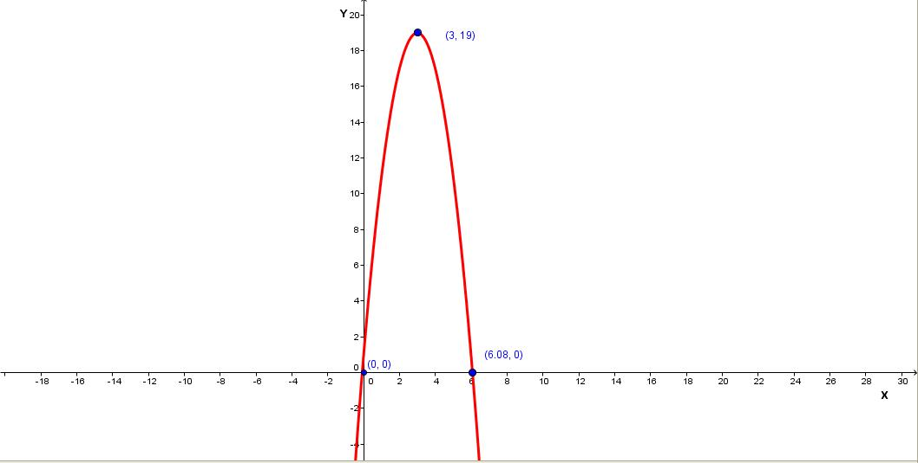 | la función y= -2x^2 + 12x + 1, resaltar el vértice (3, 19)
IMG13 | Ver descripcion | Cuaderno de Estudio | Ilustración | Horizontal | MA_09_06_CO_IMG13_small | 526 x 370 px | MA_09_06_CO_IMG13_zoom | 800 x 600 px |  | Mostrar que la función f(x) = x2 se traslada 2 unidades hacia arriba y se obtiene la función g(x) = x^2 + 2. Además se traslada 3 unidades hacia abajo y se obtiene la función h(x) = x^2 – 3, puede ser con flechas como se muestra en la figura
IMG14 | Ver descripcion | Cuaderno de Estudio | Ilustración | Horizontal | MA_09_06_CO_IMG14_small | 526 x 370 px | MA_09_06_CO_IMG14_zoom | 800 x 600 px |  | Mostrar que al trasladar la función y = x^2, 3 unidades a la izquierda se obtiene la función y = (x + 3)^2; si se traslada 5 unidades a la derecha se obtiene la función y = (x – 5)^2; puede ser con flechas de diferente color.
IMG15 | Ver descripcion | Cuaderno de Estudio | Ilustración | Horizontal | MA_09_06_CO_IMG15_small | 526 x 370 px | MA_09_06_CO_IMG15_zoom | 800 x 600 px |  | Mostrar que La función y = x^2 se traslada 2 unidades hacia la izquierda y 3 unidades hacia abajo y se obtiene la función y = (x + 3)^2 – 2
IMG16 | Ver descripcion | Cuaderno de Estudio | Ilustración | Horizontal | MA_09_06_CO_IMG16_small | 526 x 370 px | MA_09_06_CO_IMG16_zoom | 800 x 600 px |  | la gráfica de la función f(x)= 2x2 + 4x, se muestra que sus ceros son x_1 = -2 y x_2 = 0.
IMG17 | Ver descripcion | Cuaderno de Estudio | Ilustración | Horizontal | MA_09_06_CO_IMG17_small | 526 x 370 px | MA_09_06_CO_IMG17_zoom | 800 x 600 px |  | la gráfica de la función f(x)= 2x^2 – 12x + 18 se observa que x_1 = 3 y el punto (3, 0) es el vértice de la parábola
IMG18 | Ver descripcion | Cuaderno de Estudio | Ilustración | Horizontal | MA_09_06_CO_IMG18_small | 526 x 370 px | MA_09_06_CO_IMG18_zoom | 800 x 600 px |  | La gráfica de la función y = 2x^2 – 4x + 4
IMG19 | 111565067 | Cuaderno de Estudio | Fotografía | Vertical | MA_09_06_CO_IMG19_small | 526 x 370 px | MA_09_06_CO_IMG19_zoom | 800 x 600 px |  | Lanzamiento de jabalina
IMG20 | Ver descripcion | Cuaderno de Estudio | Ilustración | Vertical | MA_09_06_CO_IMG20_small | 526 x 370 px | MA_09_06_CO_IMG20_zoom | 800 x 600 px |  | la figura rosada es un cuadrado
IMG21 | 91078424 | Cuaderno de Estudio | Fotografía | Horizontal | MA_09_06_CO_IMG21_small | 526 x 370 px | MA_09_06_CO_IMG21_zoom | 800 x 600 px |  | baloncesto
IMG22 | Ver descripcion | Cuaderno de Estudio | Ilustración | Vertical | MA_09_06_CO_IMG22_small | 526 x 370 px | MA_09_06_CO_IMG22_zoom | 800 x 600 px |  | grafica de las funciones y = raizcuadrada(41-x^2) ; y = 9 - x, donde se realten los puntos de corte (4,5) y (5, 4)
IMG23 | Ver descripcion | Cuaderno de Estudio | Ilustración | Vertical | MA_09_06_CO_IMG23_small | 526 x 370 px | MA_09_06_CO_IMG23_zoom | 800 x 600 px
IMG24 | Ver descripcion | Cuaderno de Estudio | Ilustración | Vertical | MA_09_06_CO_IMG24_small | 526 x 370 px | MA_09_06_CO_IMG24_zoom | 800 x 600 px |  | Darle a la parte verde textura de cultivo, y al borde mostrarlo cercado.

